Biyokimya
Numune Adı | TAS(mmol/L) | TOS (µmol/L) | OSI | NOT
Ümmügülsüm Kaya | 1.91 | 6.1 | 0.319 | hemolizli
Ayşe Sağlam | 1.81 | 33.49 | 1.850 | lipemi | Bu çalışmada "Relassay" marka kitler kullanılmıştır.
Sariye Yetişgin | 1.75 | 17.47 | 0.998 | hemolizli | Kullanılan cihaz: Mindray marka BS400 model tam otomatik biyokimya cihazı
İpek Özden | 2.08 | 15.54 | 0.747 |  | TAS: Total Antioxidant Status
Nariye Koçak | 1.46 | 5.77 | 0.395 | lipemi | TOS: Total Oxidant Status
Ümmügülsüm Şimşek | 1.74 | 15.44 | 0.887 | hemolizli | OSI: Oxidative Stress Index
Danıa Sumakeh | 1.89 | 17.61 | 0.932 | hemolizli
Esra Çim | 1.78 | 15.38 | 0.864
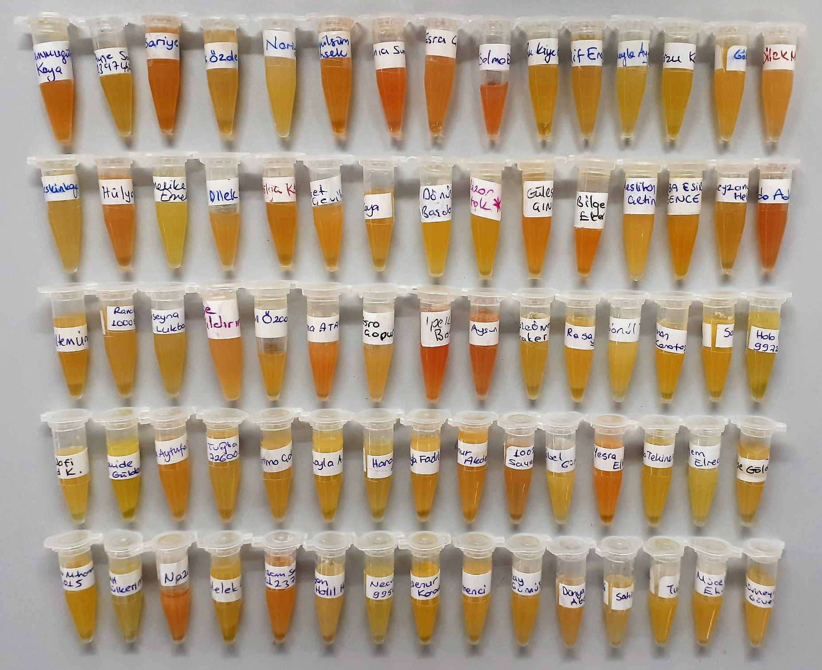
Selma Eskibağcı | 2.08 | 26.09 | 1.254 | hemolizli
Rukiye Burak | 1.8 | 18.24 | 1.013
Elif Erol | 1.89 | 17.4 | 0.921
Süheyla Aydoğan | 1.7 | 21.88 | 1.287
Arzu Kayrok | 2.13 | 22.29 | 1.046
Göknur Baykan | 1.69 | 15.57 | 0.921
Dilek Munyas | 1.82 | 12.9 | 0.709
Seda Keskinkaya | 1.54 | 18.91 | 1.228 | lipemi
Hülya Boğrul | 1.83 | 17.53 | 0.958 | hemolizli
Melike Emektar | 1.88 | 21.72 | 1.155
Dilek Saraçlar | 1.62 | 15.6 | 0.963 | hemolizli
Hülya Köroğlu | 1.77 | 22.24 | 1.256 | hemolizli
Buket Çevik | 1.67 | 12.55 | 0.751 | hemolizli
Asuman Kaya | 1.75 | 38.13 | 2.179 | lipemi
Dönüş Başdoğan | 2.07 | 3.38 | 0.163
Gülizar Öztok | 2.01 | 3.15 | 0.157
Güleser Çınar | 1.95 | 4.94 | 0.253
Bilge Eker | 2.11 | 6.76 | 0.320 | hemolizli
Neslihan Çetin | 1.77 | 3.02 | 0.171 | lipemi
Tuğba Esir Gence | 1.84 | 3.67 | 0.199 | hemolizli
Beyzanur Helvacı | 2.55 | 32.42 | 1.271
Seda Adıl | 2.09 | 26.63 | 1.274 | hemolizli
Meltem Ünal | 1.76 | 19.4 | 1.102 | lipemi
Rana Abdulkadır | 1.95 | 46.54 | 2.387 | lipemi
Bu Seyna Lukbani | 1.85 | 48.95 | 2.646 | lipemi
Ayşe Yıldırım | 2.14 | 5.72 | 0.267
Aysun Özcan | 1.71 | 4.16 | 0.243
Fatma Atakul | 1.72 | 6.3 | 0.366 | hemolizli
Esra Çopur | 1.9 | 3.51 | 0.185
İpek Başer | 1.82 | 8.53 | 0.469 | hemolizli
Aysun Balcı | 1.64 | 23.34 | 1.423 | hemolizli
Azize Ömrüm Koçaker | 1.58 | 29.43 | 1.863
Rosa Yıldız | 1.8 | 8.6 | 0.478
Gönül Tosun | 1.48 | 13.1 | 0.885
Leman Karataş | 1.66 | 30.09 | 1.813
Songül Arslan | 2.16 | 20.63 | 0.955
Holo Hüseyin | 1.92 | 52.08 | 2.713
Vesen Nafi | 1.56 | 9.29 | 0.596 | lipemi
Hamide Güldemir | 2.06 | 37.56 | 1.823
Tuğba Aytufan | 1.82 | 12.67 | 0.696 | lipemi
Tuğba Çaylak | 1.7 | 22.16 | 1.304 | lipemi
Fatma Çalışkan | 1.48 | 23.86 | 1.612 | lipemi
Layla A.Aziz | 1.43 | 13.78 | 0.964 | lipemi
Haron Ahmed | 1.64 | 51.95 | 3.168
Loyla Fadıl Jasim | 1.56 | 3.56 | 0.228
Banur Akdeniz | 1.39 | 16.76 | 1.206 | lipemi
Sayma Abdulkadır | 1.41 | 24.48 | 1.736
Sibel Güneş | 1.79 | 9.2 | 0.514 | lipemi
Yesra Elhasan | 1.54 | 5.51 | 0.358 | hemolizli
Tuğba Tekiner Erol | 1.8 | 21.99 | 1.222
Hıyem Elreceb | 1.62 | 35.11 | 2.167 | lipemi
Ayşe Göloğlu | 1.56 | 4.64 | 0.297
Meryem Muhammed | 1.63 | 24.67 | 1.513
Emine Abdulkerim | 1.87 | 50.91 | 2.722 | lipemi
Nazife İldeş | 1.6 | 21.31 | 1.332 | hemolizli
Melek Kara | 1.79 | 37.79 | 2.111
Ibtısam Saddam | 1.68 | 9.58 | 0.570
Meryem Halil Harbi | 1.72 | 17.79 | 1.034 | lipemi
Necvo | 1.75 | 25.46 | 1.455 | lipemi
Ayşenur Karadağ | 1.6 | 9.02 | 0.564
Zeynep Değirmenci | 1.59 | 7.63 | 0.480
Sonay Gümüş | 1.7 | 14.77 | 0.869 | lipemi
Dünya Abdulmunim | 1.65 | 18.14 | 1.099 | lipemi
Sahor M.Mahdi | 1.48 | 24.3 | 1.642
Tuğba Bakar | 1.86 | 12.58 | 0.676
Mücella Ekici | 1.55 | 12.24 | 0.790
Sümeyra Güven | 1.57 | 5.58 | 0.355 | lipemi

